산출물 자료 정리하기
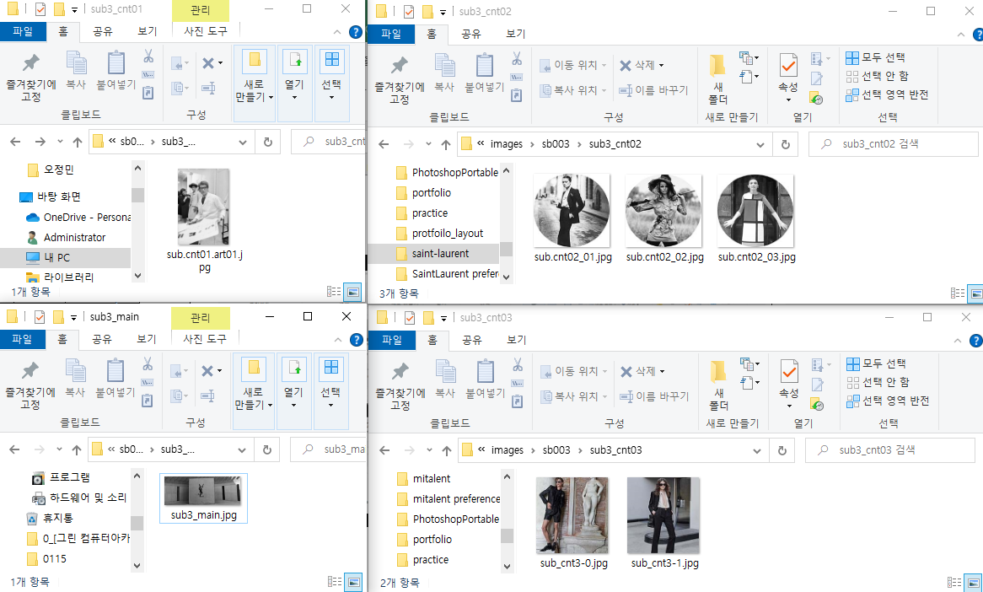
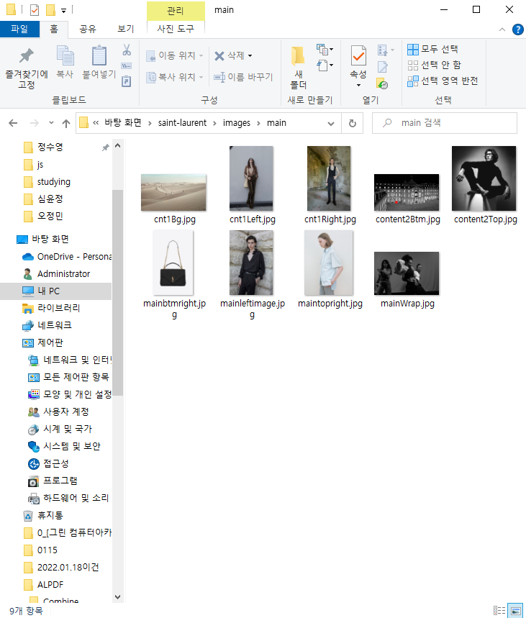
파일명 | 사용유무 | 처리결과 | 프로젝트 자료 정리 전 | 프로젝트 자료 정리 후
mainpage
cnt1_mainWrap.jpg | 사용중 | 보관
maintopLeft.jpg | 사용중 | 보관
mainBtmRight.jpg | 사용중 | 보관
mainleft.jpg | 사용중 | 보관
cnt1_right.jpg | 사용중 | 보관
cnt1_left.jpg | 사용중 | 보관
cnt1_bg.jpg | 사용중 | 보관
cnt2_top.jpg | 사용중 | 보관
cnt2_Btm.jpg

sub1 page
sub1_main.jpg | 사용중 | 보관
sub1_cnt1_01.jpg | 사용중 | 보관
sub1_cnt1_02.jpg | 사용중 | 보관
sub1_cnt1_03.jpg | 사용중 | 보관 | 프로젝트 자료 정리 전 | 프로젝트 자료 정리 후
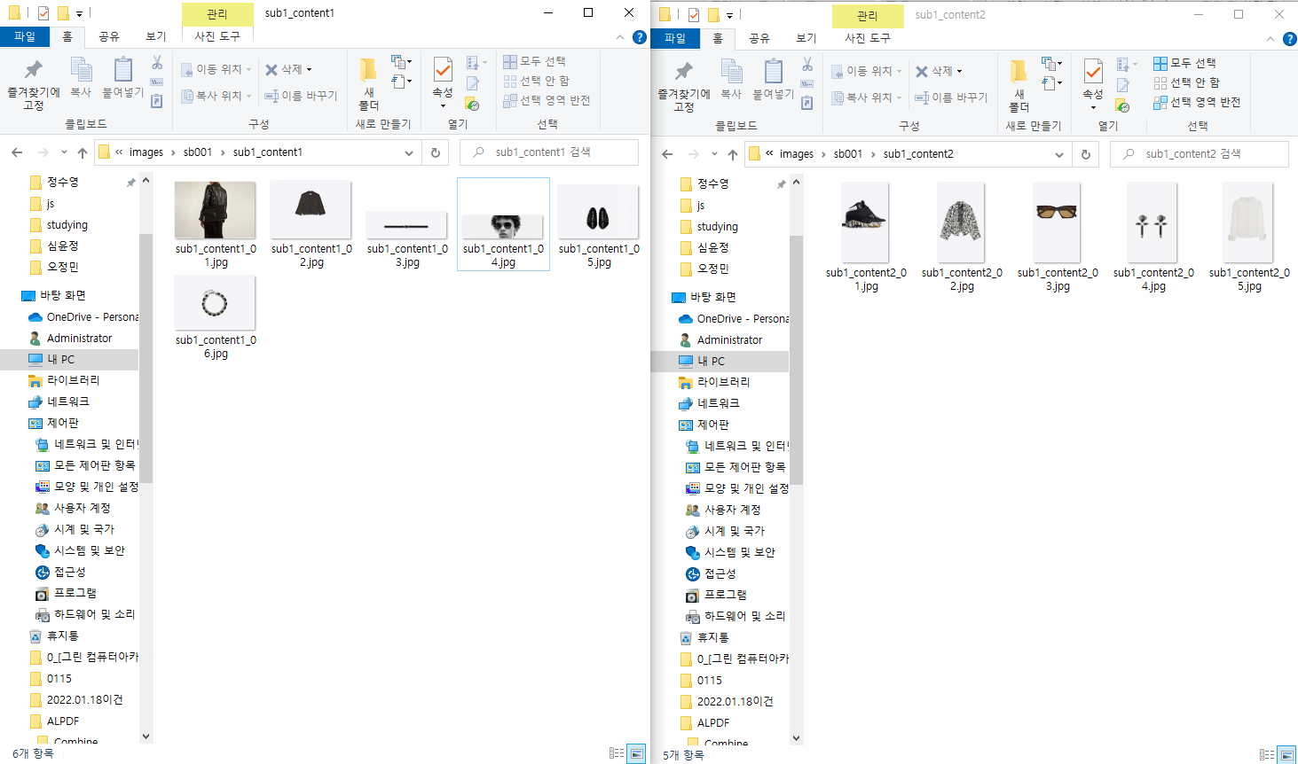
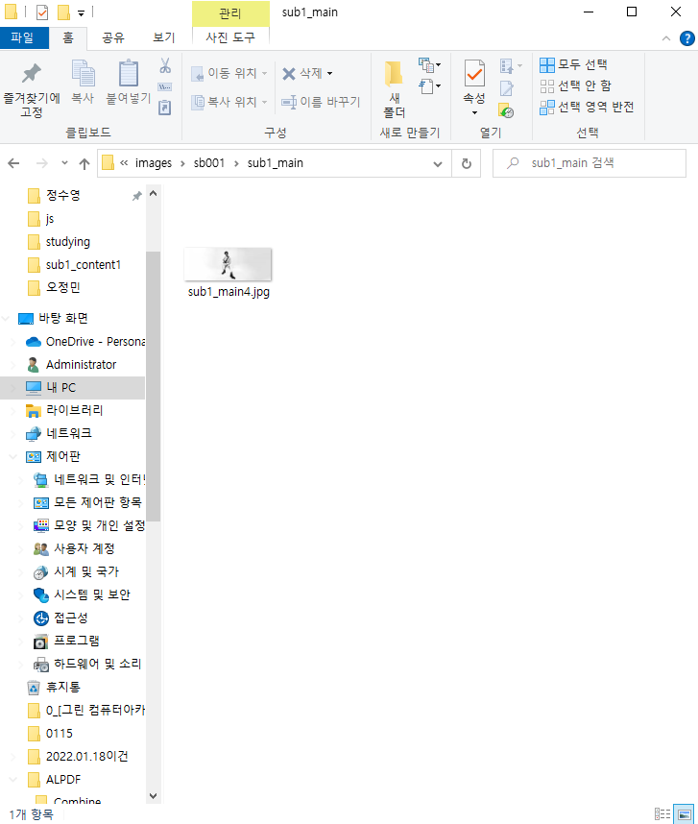
sub1_cnt1_04.jpg | 사용중 | 보관
sub1_cnt1_05.jpg | 사용중 | 보관
sub1_cnt1_06.jpg | 사용중 | 보관
sub1_cnt2_01.jpg | 사용중 | 보관
sub1_cnt2_02.jpg | 사용중 | 보관
sub1_cnt2_03.jpg | 사용중 | 보관
sub1_cnt2_04.jpg | 사용중 | 보관
sub1_cnt2_05.jpg | 사용중 | 보관

sub2 page
sub2_main.jpg | 사용중 | 보관
sub2_cnt1_01.jpg | 사용중 | 보관
sub2_cnt1_02.jpg | 사용중 | 보관
sub2_cnt1_03.jpg | 사용중 | 보관
sub2_cnt2_01.jpg | 사용중 | 보관
sub2_cnt2_02.jpg | 사용중 | 보관 | 프로젝트 자료 정리 전 | 프로젝트 자료 정리 후
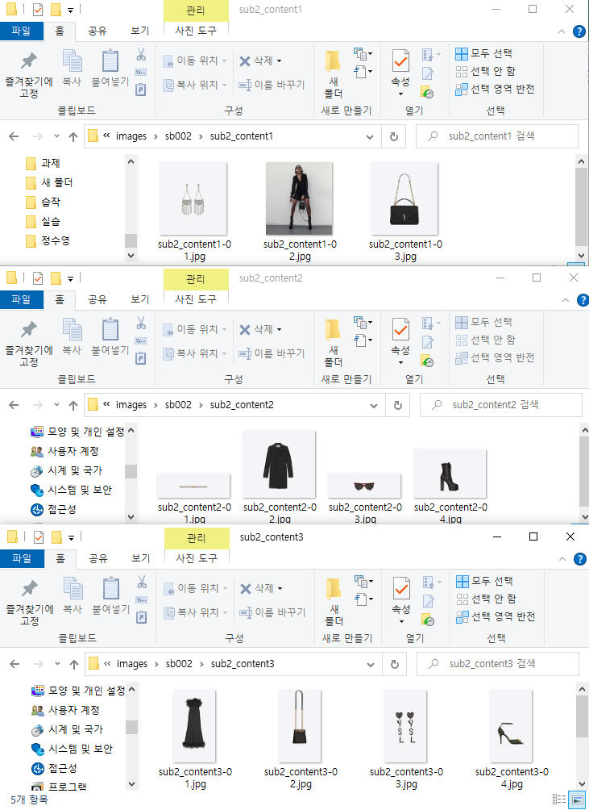
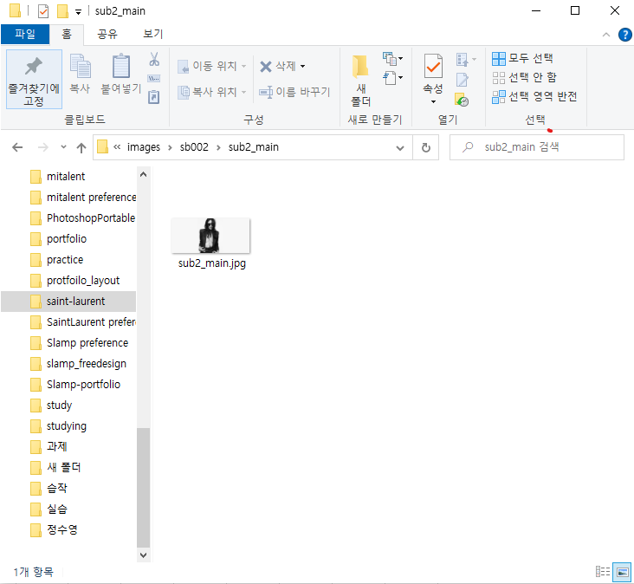
sub2_cnt2_03.jpg | 사용중 | 보관
sub2_cnt2_04.jpg | 사용중 | 보관
sub2_cnt3_01.jpg | 사용중 | 보관
sub2_cnt3_02.jpg | 사용중 | 보관
sub2_cnt3_03.jpg | 사용중 | 보관
sub2_cnt3_04.jpg | 사용중 | 보관
sub2_cnt3_05.jpg | 사용중 | 보관

sub3 page
sub3_main.jpg | 사용중 | 보관
sub3_cnt1_art01.jpg | 사용중 | 보관
sub3_cnt2_01.jpg | 사용중 | 보관
sub3_cnt2_02.jpg | 사용중 | 보관
sub3_cnt2_03.jpg | 사용중 | 보관
sub3_cnt3_01.jpg | 사용중 | 보관
sub3_cnt3_02.jpg | 사용중 | 보관 | 프로젝트 자료 정리 전 | 프로젝트 자료 정리 후

프로젝트 결과보고서
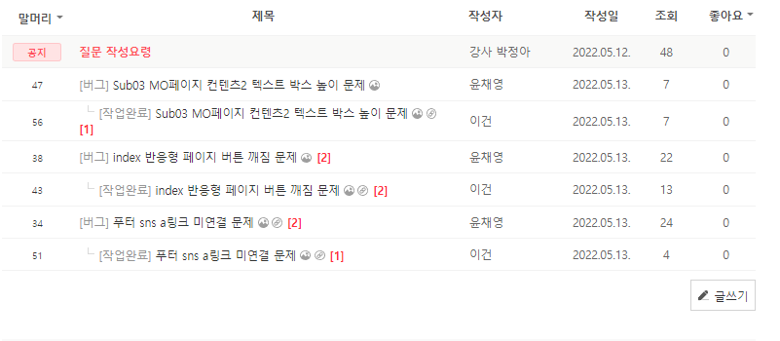
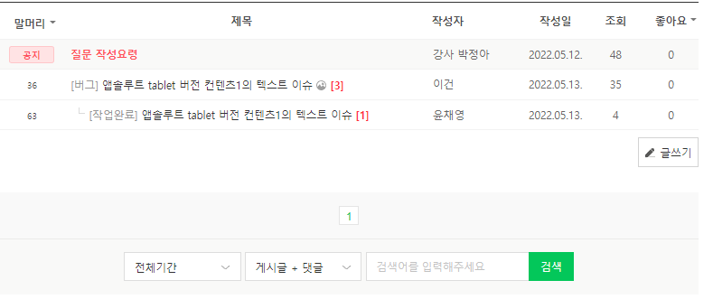
프로젝트 결과 보고서
프로젝트 명 | 입생로랑 리뉴얼 페이지
소요일 | 2022-02-10 ~ 2022-02-17
설명 | 입생로랑 리뉴얼 페이지
메인 타이포그래피 | Merriweather-LightItalic.ttf Lora-Regular.ttf Lora-Italic.ttf
메인컬러 | white | black | gray
사용언어 | html css jQuery
사이트 형태 | 반응형 웹사이트
QA완료 일자 | 2022.02.17
최종 반영일 | 2022.02.17
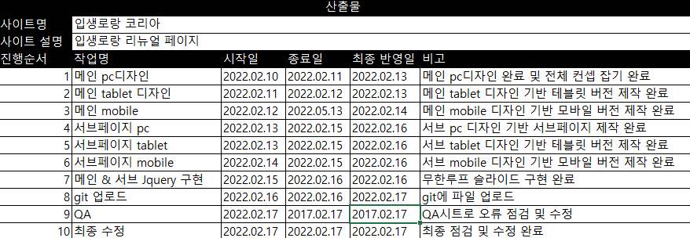
산출물 결과및 최종 반영현황

 | QA완료 내용 |  |  | QA질문내용

